Лист1
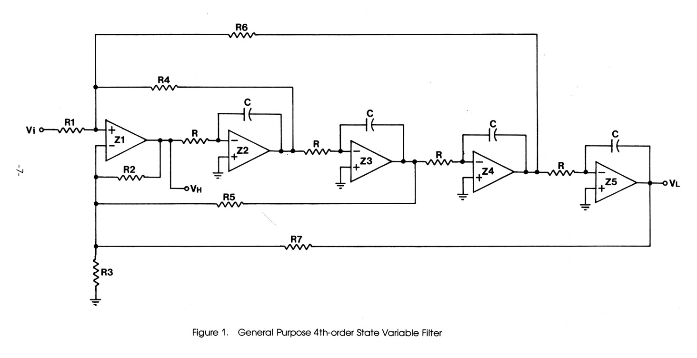

Figure 1. | R1 | R4 | R6 | R2 | R5 | R7 | R3
В схеме | R18 | R20 | R19 | R21 | R28 | R29 | R30
Рассчетное значение: | 10.00 | 3.54 | 3.54 | 10.00 | 2.50 | 10.00 | 15.20 | кОм
Установлено: |  | 3.57 | 3.57 | 10 | 2.49 | 10 | 15 | кОм

Частота раздела НЧ/СЧ, Гц | С2…С5, нФ |  | R5=R7=R8=R9, кОм |  | В наличии R, кОм |  | Частота раздела, Гц
150.00 | 53.20 |  | 19.92 |  | 33.00 |  | 90.57
200.00 | 53.20 |  | 14.94 |  | 23.70 |  | 126.11
250.00 | 53.20 |  | 11.95 |  | 21.00 |  | 142.32
300.00 | 53.20 |  | 9.96 |  | 16.00 |  | 186.80
300.00 | 53.20 |  | 9.96 |  | 15.00 |  | 199.25
500.00 | 53.20 |  | 5.98 |  | 10.00 |  | 298.87

Частота раздела СЧ/ВЧ, кГц | C12=C13=C14=C15, нФ |  | R22=R23=R24=R25, кОм |  | В наличии R, кОм |  | Частота раздела, кГц
2 | 8.76 |  | 9.08 |  | 8.20 |  | 2.21
3 | 8.76 |  | 6.05 |  | 4.70 |  | 3.86
4 | 8.76 |  | 4.54 |  | 3.60 |  | 5.04
4 | 8.76 |  | 4.54 |  | 3.57 |  | 5.08
5 | 8.76 |  | 3.63 |  | 3.00 |  | 6.05
6 | 8.76 |  | 3.03 |  | 2.70 |  | 6.72
6 | 8.76 |  | 3.03 |  | 2.61 |  | 6.95
6 | 8.76 |  | 3.03 |  | 2.49 |  | 7.29

